プロダクトバックログ
■プロダクトバックログ
<1>2020-11-28
<x>2022-10-08

何がうれしい？
何の役に立つ？
睡眠時間がわかるとうれしい？
どうしても欲しいと思わせる要素は？
あるタスクの過去の履歴がわかるとうれしいかも。
1人だけで使っていてもうれしくない？
自分の1日を振り返ることができる。1週間、1か月
日記、コメントと一緒にする？
★BOJO
・手順
・チェックリスト
・テンプレート
（それぞれの作成時間）

7 | ←maxid
ID | ストーリー(要求) (誰が何を) | ストーリー(理由) (なぜ) | Lv2 | Lv3 | 優先度 | 当初予定(絶対) | 当初予定(L2) | 残工数 | 実績工数 | 完了日 | 開始条件 | Doneの定義 (目で確認できる付加価値) | 分類 | 要件定義 | 仕様化 | テスト 実装 | 製造・テスト実施 | 見積 (相対) | output | デモ方法 | 備考 | カテゴリ | コンポーネント | 要求者 | バグ追跡ID
7 | 利用者は直前に入力した[開始日時][終了日時][メモ]を入力欄に取得できる | 直前に入力した内容を次の入力に使用したいから |  |  | 1 |  |  |  |  |  |  |  | タスク
 |  |  | ボタンを追加し、直前に入力した内容を取得できるようにする |  | 1 |  | 2 |  |  |  |  |  | タスク
6 | 利用者は過去に入力した[開始日時][終了日時]と[所要時間]を確認できる | 所要時間の変化を知りたいから |  |  |  |  |  |  |  |  |  |  | タスク
 |  |  | メニューを追加し、過去の時間を表示できるようにする |  |  |  |  |  |  |  |  |  | タスク
 |  |  | 過去の[開始日時][終了日時]が入力されている場合、[表示]ボタンをクリックすると過去のデータが表示される |  |  |  |  |  |  |  |  |  | タスク
5 | 利用者は[開始日時][終了日時]から算出された所要時間を確認できる | 所要時間を知りたいから |  |  |  |  |  |  |  |  |  |  | タスク
 |  |  | [開始日時][終了日時]の両方が入力されている場合、[保存]ボタンをクリックすると所要時間が表示される |  |  |  |  |  |  |  |  |  | タスク
4 | 利用者は[開始日時][終了日時]に現在の日時を簡単に入力できる | 数値の入力時間を短縮したいから |  |  |  |  |  |  |  |  |  |  | タスク
 |  |  | [開始日時][終了日時]に現在の日時を入力するための[Now]ボタンがある |  |  |  |  |  |  |  |  |  | タスク

画面仕様
■画面仕様
<1>2020-11-28
<2>2020-12-31

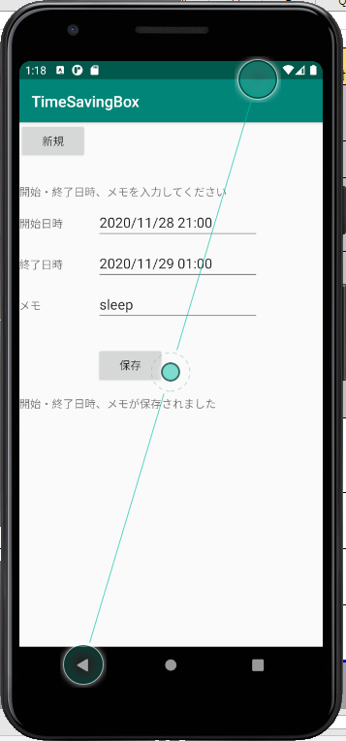
時間の計算結果を表示してほしい

 |  |  |  |  | New

 |  |  |  |  | 開始日時 | x月x日 x時x分 | Now
 |  |  |  |  | 終了日時
 |  |  |  |  | メモ

 |  |  |  |  | キャンセル | 保存

過去時間を取得したい

timesavingbox.db
_id | date | starttime | endtime | memo

